Bài 1
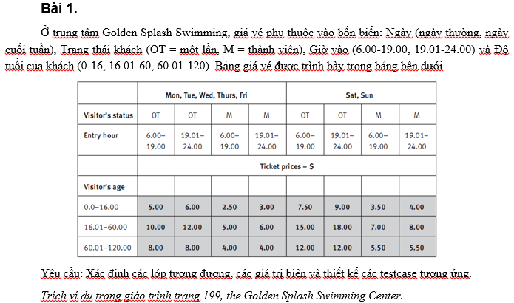
Condition | Valid partition | Invalid partition | Valid boundary | Invalid boundary
Ngày | 7 ngày trong tuần | kí tự không thuộc bảy ngày trong tuần
 |  | null
Trạng thái khách | OT hoặc M | không phải tên 2 loại Thẻ trên
 |  | null
Giờ vào | >6.00 | <6.00 | 6.00 | 5.99
 | <24 | >24 | 24.00 | 25.00
 |  | kí tự khác (chữ,..)
 |  | null
Độ tuổi khách | >0 | <0 | 0 | -1
 | <120 | >120 | 120 | 120
 |  | kí tự khác (chữ,..)
 |  | null

 |  |  |  |  | 0
STT | Type | Ngày | Trạng thái khách | Giờ vào | Độ tuổi khách | Expected result
1 | Valid partition | Mon | OT | 7.55 | 8.40 | 5.00$
2 |  | Sat | M | 20.44 | 42.70 | 8.00$
3 |  | Sat | M | 20.44 | 65.00 | 5.50$
1 | Invalid partition | Max | OT | 7.55 | 8.40 | Lỗi sai tên ngày
2 |  | "" | OT | 24.99 | 8.40 | lỗi null ngày
3 |  | Mon | OTT | 7.55 | 8.40 | Lỗi sai tên trạng thái
4 |  | Mon | "" | 24.99 | 8.40 | lỗi null trạng thái khách
5 |  | Mon | OT | 4.00 | 8.40 | Lỗi giờ phải > 6.00
6 |  | Mon | OT | 24.99 | 8.40 | Lỗi giờ phải < 24.00
7 |  | Mon | OT | aa | 8.40 | lỗi giờ không được là chữ
8 |  | Mon | OT | "" | 8.40 | Lỗi null giờ vào
9 |  | Mon | OT | 24.99 | -5.00 | lỗi độ tuổi phải > 0
10 |  | Mon | OT | 24.99 | 150.00 | Lỗi độ tuổi phài < 120
11 |  | Mon | OT | 24.99 | aaa | lỗi độ tuổi phải là số
12 |  | Mon | OT | 24.99 | "" | Lỗi null độ tuổi
1 | Valid boundary | Sat | M | 6.00 | 0.00 | 3.50$
2 |  | Sat | M | 19.00 | 16.00 | 3.50$
3 |  | Sat | M | 19.01 | 16.01 | 8.00$
4 |  | Sat | M | 19.01 | 60.00 | 8.00$
5 |  | Sat | M | 24.00 | 60.01 | 5.50$
6 |  | Sat | M | 24.00 | 120.00 | 5.50$
1 | Invalid boundary | Sat | M | 5.99 | 8.40 | Lỗi giờ phải > 6.00
2 |  | Sat | M | 24.01 | 8.40 | Lỗi giờ phải < 24.00
3 |  | Sat | M | 8.00 | -1.00 | lỗi độ tuổi phải > 0
4 |  | Sat | M | 8.00 | 121.00 | Lỗi độ tuổi phài < 120

Bài 2
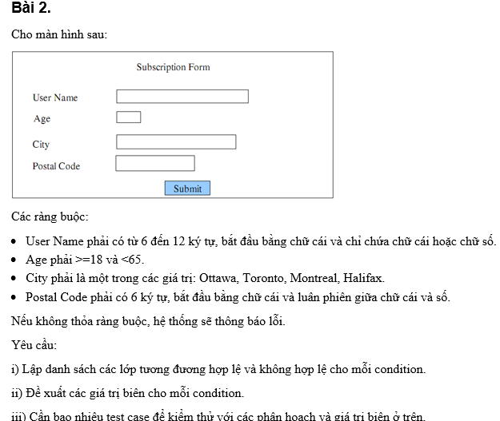
Condition | Valid partition | Invalid partition | Valid boundary | Invalid boundary
User Name | [6-12] kí tự | < 6 kí tự | 6 kí tự | 5 kí tự
 | 1st là chữ | > 12 kí tự | 12 kí tự | 13 kí tự
 | Chỉ chứa chữ | 1st không phải chữ
 |  | chứa kí tự khác cả chữ hoặc số
 |  | null
Age | >= 18 | < 18 | 18 | 17
 | <= 65 | > 65 | 65 | 66
 |  | null
 |  | not integer
City | Ottawa | Khác Ottawa
 | Toronto | Khác Toronto
 | Montreal | Khác Montreal
 | Halifax. | Khác Halifax.
Postal Code | 6 kí tự | lớn hay nhỏ hơn 6 kí tự | 6 kí tự | 5 kí tự
 | 1st là chữ | 1st là số |  | 7 kí tự
 | Luân phiên chữ và số | Không luân phiên chữ và số
 |  | null
 |  | Kí tự khác chữ hoặc số

STT | Type | User Name | Age | City | Postal Code | Expected result
1 | Valid partition | STBC Anh Ba | 20 | Otawa | A1B2C3 | TRUE
1 | Invalid partion | abcde | 20 | Otawa | A1B2C3 | Lỗi nhỏ hơn 6 kí tự
2 |  | 1abcde | 20 | Otawa | A1B2C3 | Lỗi 1st là số
3 |  | abcde@ | 20 | Otawa | A1B2C3 | Chứa kí tự khác chữ và số
4 |  | STBC Anh Ba | 15 | Otawa | A1B2C3 | Lỗi tuổi nhỏ hơn 18
5 |  | STBC Anh Ba | 96 | Otawa | A1B2C3 | Lỗi tuổi lớn hơn 96
6 |  | STBC Anh Ba | 20 | Hanoi | A1B2C3 | Lỗi không đúng tên thành phố
7 |  | STBC Anh Ba | 20 | Otawa | A1B2C | Lỗi khác 6 kí tự
8 |  | STBC Anh Ba | 20 | Otawa | A1B2C3D | Lỗi khác 6 kí tự
9 |  | STBC Anh Ba | 20 | Otawa | AAB2C3 | Lỗi không luân phiên chữ và số
10 |  | STBC Anh Ba | 20 | Otawa | A1B2C, | Lỗi có kí tự khác chữ và số
1 | Valid boundary | STBC Anh Ba | 18 | Otawa | A1B2C3 | TRUE
2 |  | STBC Anh Ba | 65 | Otawa | A1B2C3 | TRUE
1 | Invalid boundary | STBC Anh Ba | 17 | Otawa | A1B2C3 | Lỗi tuổi nhỏ hơn 18
2 |  | STBC Anh Ba | 66 | Otawa | A1B2C3 | Lỗi tuổi lớn hơn 96

Bài 3
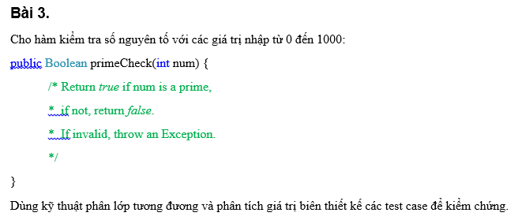
Bảng Phân Tích

Condition | Valid partition | Invalid partition | Valid boundary | Invalid boundary
num | 0-1000,SNT | < 0 | 3
 |  | >1000 | 997
 | 0-1000,KSNT | < 0 | 0 | -1
 |  | >1000 | 1000 | 1001
 |  | null
Test case

STT | Type | Num | Expected result
1 | Valid partition | 5 | TRUE
2 |  | 6 | FALSE
1 | Invalid partition | "" | lỗi Null
1 | Valid boundary | 3 | TRUE
2 |  | 997 | TRUE
3 |  | 0 | FALSE
4 |  | 1000 | FALSE
1 | Invalid boundary | -1 | Lỗi số nhỏ hơn phạm vi[0-1000]
2 |  | 1001 | Lỗi số lớn hơn phạm vi[0-1000]

Bài 4
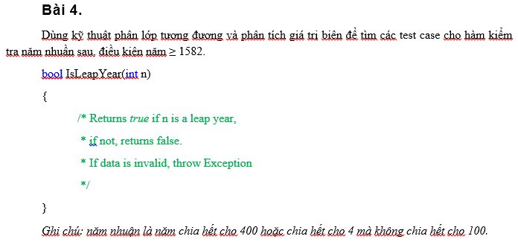
Bảng phân tích
Condition | Valid partition | Invalid partition | Valid boundary | Invalid boundary
n | >=1582 | <1582 | 1582 | 1581
 | chia hết cho 400 | >=1582, không chia hết cho 400
 | chia hết cho 4, không chia hết cho 100 | >=1582, không chia hết cho 4
 |  | null

Test case

STT | Type | n | Expected result
1 | Valid partition | 1608 | TRUE
2 |  | 1600 | TRUE
1 | Invalid partition | 1581 | throw Exception
2 |  | 1599 | FALSE
3 |  | 1500 | FALSE
4 |  | "" | Lỗi null
1 | valid boundary | 1582 | FALSE
1 | Invalid boundary | 1581 | throw Exception

bài 5
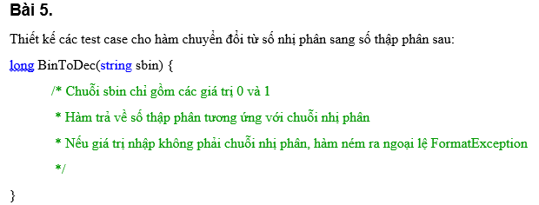
Bảng phân tích

Conditions | Condition | Valid partition | Invalid partition | Valid boundary | Invalid boundary
Bin To Dec | sbin | 0 | kí tự 0 hoặc 1
 |  | 1 | null

Test case
 | STT | Type | sbin | expected result
STT | 1 | Valid partition | 101 | 4
1 | 1 | Invalid partition | "" | Lỗi null
2 | 2 |  | 1ab | Lỗi có kí tự khác 0,1
3 | 3 |  | 10.1 | Lỗi có kí tự khác 0,1

Bài 6,
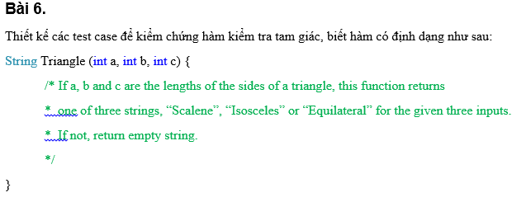
Bảng phân tích

Condition | Valid partition | Invalid partition
a | Equilatera | a=b,b=c
b | Isosceles | a = b, a+b > c
c |  | a = c, a+c > b
 |  | b= c, c+b > a
 | Scalene | a+b>c, a+c>b , b+a > c
 |  | a + b <= c
 |  | a + c <= b
 |  | c + b <= a
 |  | a <= 0
 |  | b <= 0
 |  | c <= 0
Test case

STT | a | b | c | Expected result
1 | 4 | 4 | 4 | Equilatera
2 | 1 | 2 | 3 | Isosceles
3 | 3 | 2 | 1
4

Bài 7(XongCode)
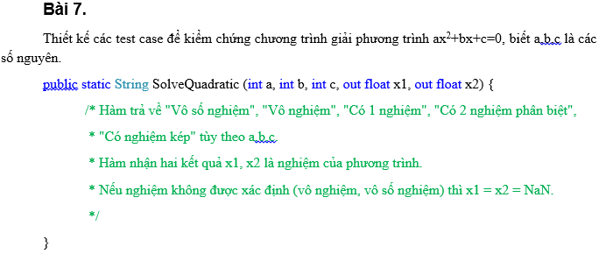
Bảng phân tích

Condition | Valid partition
a | Vô số nghiệm | a = 0 , b = 0 , c = 0
b | Vô nghiệm | a = 0 , b = 0 , c != 0
c |  | delta < 0
 | Có 1 nghiệm | a = 0 , b != 0 , c != 0
 | Có nghiệm kép | delta = 0
 | Có 2 nghiệm Phân Biệt | delta > 0

STT | a | b | c | Expected result | Actual result | T/F
1 | 0 | 0 | 0 | Vô số nghiệm | Vô số nghiệm | T
2 | 0 | 0 | 1 | Vô nghiệm | Vô nghiệm | T
3 | 1 | 1 | 1 | Vô nghiệm | Vô nghiệm | T
4 | 0 | 1 | 2 | Có 1 nghiệm | Có 1 nghiệm | T
5 | 2 | 4 | 2 | Có nghiệm kép | Có nghiệm kép | T
6 | 1 | -4 | 3 | Có 2 nghiệm phân biệt | Có 2 nghiệm phân biệt | T

Bài 8DataDriven
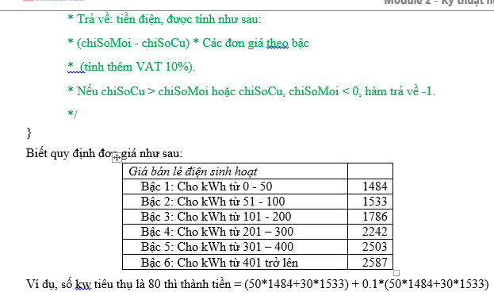
Bảng phân tích

Condition | Valid partition | Invalid partition | Valid boundary | Invalid boundary
chiSoCu | >=0 | <0
chiSoMoi | chiSoMoi >= chiSoCu | chiSoMoi < chiSoCu
 | >= 0 | <0
soKWTieuThu | [0-50] |  | 0 | -1
 |  |  | 50
 | [51-100] |  | 51
 |  |  | 100
 | [101-200] |  | 101
 |  |  | 200
 | [201-300] |  | 201
 |  |  | 300
 | [301-400] |  | 301
 |  |  | 400
 | >= 401 |  | 401
 |  |  | $Max | $Max + 1

STT | Type | chiSoCu | chiSoMoi | soKWTieuThu | Expected result | Actual result | T/F
1 | Valid partition | 20 | 30 | 10 | 16324.00 | 16324.00 | F
2 |  | 20 | 80 | 60 | 98483.00 | 98483.00 | F
3 |  | 20 | 130 | 110 | 185581.00 | 185581.00 | F
4 |  | 20 | 250 | 230 | 436381.00 | 436381.00 | F
5 |  | 20 | 350 | 330 | 691614.00 | 691614.00 | T
6 |  | 20 | 450 | 410 | 912802.00 | 969716.00 | F
7 | Invalid partition | -1 | 30 | -31 | Throw Expection
8 |  | 20 | 1 | -19 | Throw Expection
9 |  | 20 | -1 | 21 | Throw Expection
10 | Valid boundary | 20 | 20 | 0 | 0.00 | 0.00 | T
11 |  | 20 | 70 | 50 | 81620.00 | 81620.00 | T
12 |  | 20 | 71 | 51 | 83306.30 | 83306.30 | T
13 |  | 20 | 120 | 100 | 165935.00 | 165935.00 | T
14 |  | 20 | 121 | 101 | 167899.60 | 167899.60 | T
15 |  | 20 | 220 | 200 | 362395.00 | 362395.00 | F
16 |  | 20 | 221 | 201 | 364861.20 | 364861.20 | T
17 |  | 20 | 320 | 300 | 609015.00 | 609015.00 | T
18 |  | 20 | 321 | 301 | 611768.30 | 611768.30 | T
19 |  | 20 | 420 | 400 | 884345.00 | 884345.00 | F
20 |  | 20 | 421 | 401 | 887190.70 | 884345.00 | F
21 |  | 20 | 19 | -1 | Throw Expection
22 | Invalid boundary | 20 | $Max - 19 | $Max | Throw Expection

9(XongCode)DataDriven
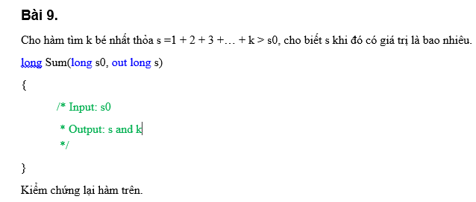
Bảng phân tích

Condition | Valid partition | Invalid partition | Valid boundary | Invalid boundary
s0 | s0 < $Max

STT | s0 | s | Expect result | Actual result | T/F
1 | -1 | 0 | 1 | 1 | T
2 | 0 | 0+1 = 1 | 2 | 2 | T
3 | 3.5 | 0+1+2+3 = 6 | 4 | 4 | T
4 | 15 | 0+1+2+3+4+5+6 = 21 | 7 | 7 | T

Bài 10XongCode
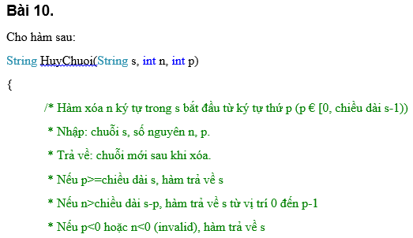
Condition | Valid partition | Invalid partition | Valid boundary | Invalid boundary
s
p | >= 0 | <0 | 0 | -1
 | p < chieu dai s | p >= chieu dai s | s - 1 số kí tự | s số kí tự
n | >= 0 | <0 | 0 | -1
 | n <= chieu dai s-p | n > chieu dai s-p | chieu dai s | chieu dai s +1

STT | Type | s | n | p | expected result | Actual result | T/F
1 | Valid partition | abcdefhg | 4 | 1 | afgh | efgh | F
2 | Invalid partition | abcdefhg | 5 | -1 | abcdefhg | Test method HuyChuoi.UnitTestHuyChuoi.TestCaseHuyChuoi_02 threw exception: System.ArgumentOutOfRangeException: StartIndex cannot be less than zero.Parameter | F
3 |  | abcdefhg | 5 | 9 | abcdefhg | abcdefhg | T
4 |  | abcdefhg | -1 | 5 | abcdefhg | Test method HuyChuoi.UnitTestHuyChuoi.TestCaseHuyChuoi_04 threw exception: System.ArgumentOutOfRangeException: Length cannot be less than zero.Parameter name: length | F
5 |  | abcdefhg | 5 | 5 | abcdef | abcdefhg | F
6 | Valid boundary | abcdefhg | 8 | 0 | "" | Test method HuyChuoi.UnitTestHuyChuoi.TestCaseHuyChuoi_06 threw exception: System.ArgumentOutOfRangeException: StartIndex cannot be less than zero. Parameter name: startIndex | F
7 |  | abcdefhg | 1 | 7 | abcdefh | abcdefg | F
8 | Invalid boundary | abcdefhg | 4 | -1 | abcdefhg | Test method HuyChuoi.UnitTestHuyChuoi.TestCaseHuyChuoi_08 threw exception: | F
9 |  | abcdefhg | 4 | 8 | abcdefhg | abcdefhg | T
10 |  | abcdefhg | -1 | 5 | abcdefhg | Test method HuyChuoi.UnitTestHuyChuoi.TestCaseHuyChuoi_08 threw exception: | F
11 |  | abcdefhg | 9 | 5 | abcdef | abcdefhg | F

 | 5 | Assert.AreEqual failed. Expected:<abcdef>. Actual:<abcdefhg>.
 |  | Stack Trace:
 | 7 | Assert.AreEqual failed. Expected:<abcdefh>. Actual:<abcdefg>.

 | 11 | Assert.AreEqual failed. Expected:<abcdef>. Actual:<abcdefhg>.

11(XongCode)DataDriven
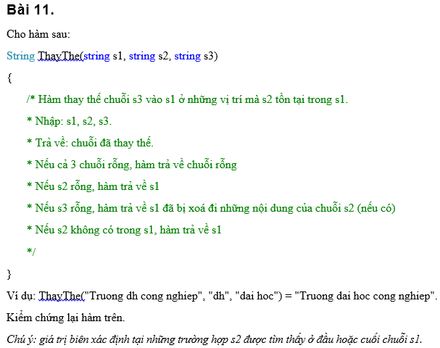
Condition | Valid partition | Invalid partition | Valid boundary | Invalid boundary
s1
s2 | Một chuỗi s2 có số kí tự nhỏ hơn số kí tự s1 | Số kí tự chuỗi s2 lớn hơn s1 | chuỗi có kí tự trùng ở đầu
 | Một chuỗi s2 có số kí tự bằng số kí tự s1
 |  | không có chuỗi s2 trong s1 | chuỗi có kí tự trùng cuỗi
s3

STT | Type | s1 | s2 | s3 | Expected result | Actual result | T/F
1 | Valid partition | Nguyen Viet Tuan | Viet | Anh | Nguyen Anh Tuan | Nguyen Anh Tuan | T
2 |  | Nguyen Viet Tuan | "" | Anh | Nguyen Viet Tuan | "" | F
3 |  | Nguyen Viet Tuan | Viet | "" | Nguyen Tuan | Nguyen Tuan | T
4 |  | "" | "" | "" | "" | "" | T
5 |  | Nguyen Viet Tuan | Nguyen Viet Tuan | "" | "" | "" | T
6 | Invalid partition | Nguyen Viet Tuan | Nguyen Viet Tuannn | Anh | Nguyen Viet Tuan | "" | F
7 |  | Nguyen Viet Tuan | anh | nh | Nguyen Viet Tuan | "" | F
8 | valid boundary | Dai hoc Cong Nghiep | D | g | gai hoc Cong Nghiep | "" | F
9 |  | Dai hoc Cong Nghiep | p | h | Dai hoc Cong Nghieh | Dai hoc Cong Nghieh | T
10 | Invalid boundary | Dai hoc Cong Nghiep | aD | h | Dai hoc Cong Nghiep | "" | F
11 |  | Dai hoc Cong Nghiep | pa | h | Dai hoc Cong Nghiep | "" | F

Bài 12(Nop)
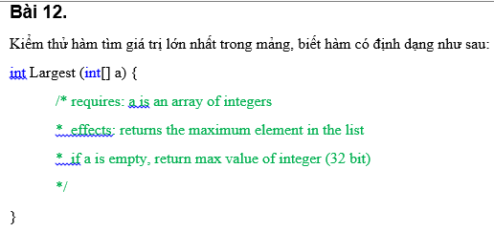
Condition | Valid partition | Invalid partition | Valid boundary | Invalid boundary
a[] | số kí tự mảng >= 0 |  | mảng 1 kí tự | mảng null

STT | a[] | Expected result | Actual result | T/F
1 | [1] | 1 | 2147483647 | F
2 | [4,3,6] | 6 | 2147483647 | F
3 | [] | Throw Exception | Throw Exception | P

Bài 13
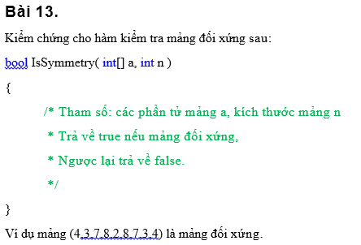
Condition | Valid partition | Invalid partition | Valid boundary | Invalid boundary
a[]
n | > 0 | <= 0 | 0 | -1
 | chia hết cho 2 , >1 | không chia hết cho 2 ,> 1

STT | a[] | n | Expected result
1 | [1,2,3,1,2,3] | 6 | TRUE
2 | [0] | 1 | FALSE
3 | [1,2,3,1,2] | 5 | FALSE
4 | [1,2,3,1,2,4] | 6 | FALSE
5 | [] | -1 | Throw Expected

Bài 14(NOP)
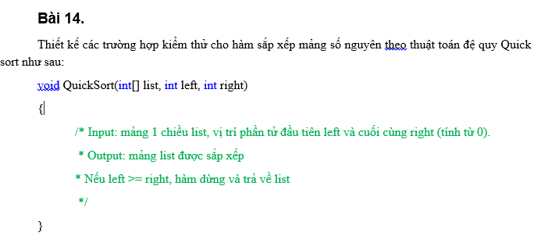
Condition | Valid partition | Invalid partition | Valid boundary | Invalid boundary
list
left | [0] | [!0]
right | left <= right | left > right
 | [list - 1]

STT | List[] | left | right | Expected result
1 | [1,3,2,4,5] | 0 | 4 | [1,2,3,4,5]
2 | [1,3,2,4,5] | -1 | 4 | Throw Expected
3 | [1,3,2,4,5] | 0 | 5 | Throw Expected

Bài 15
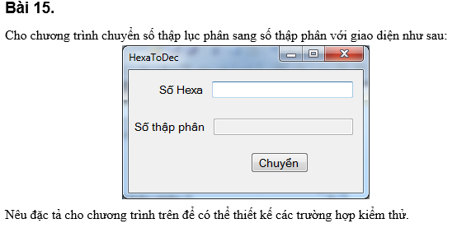
Condition | Valid partition | Invalid partition
Hexa | 1,2,3,4,5,6,7,8,9,10,A,B,C,D,E,F | Khác những kí tự 1,2,3,4,5,6,7,8,9,10,A,B,C,D,E,F
 |  | null

STT | Hexa | Expected result
1 | 1A | 11
2 | "" | Lỗi null
3 | 1AG | Lỗi sai kí tự
4 | 1.A | Lỗi sai kí tự

Bài 16(CHC)
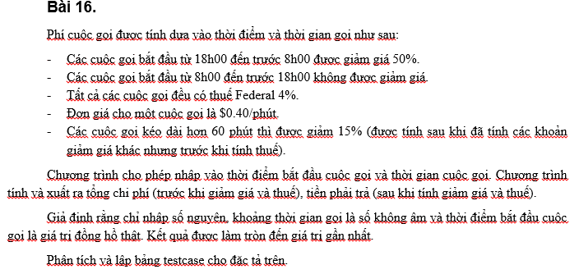

Bài 17(CHC)
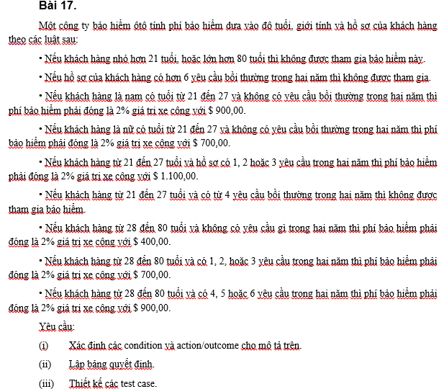

Bài 19(CHC)
